상품제안서
호주산 소고기 견과 육포세트 | 상품코드: S48043

 |  |  |  |  |  |  | 02-713-8555 | www.synergygift.co.kr
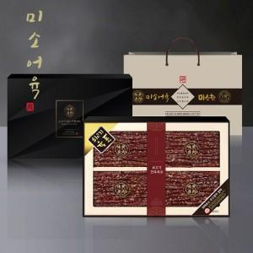

【상세/제작정보】 | 호주산 청정우 소고기를 가공하여 부드럽고 단백한 육포세트

【인쇄/포장옵션】 | 스티커 / 포장불가능

【공급단가】 | 수량 | 20~ | 100~ | 300~ | 500~ | 1,000~
*VAT별도 | 단가 | 45,810원 | 44,360원 | 42,540원 | 41,450원 | 40,360원

【상품 URL】 | https://www.synergygift.co.kr:443/src/goods_detail.php?gdno=48043

